2.Pivot VC
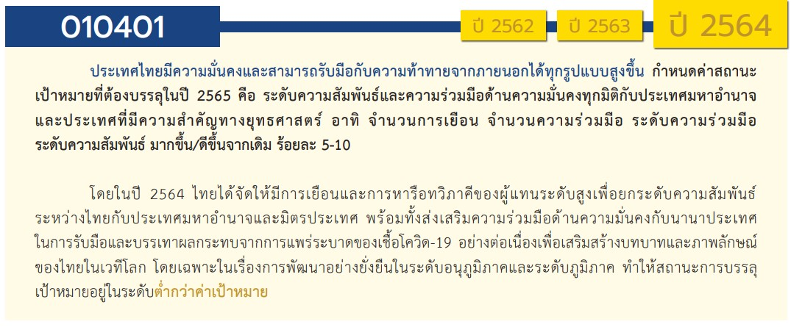
โครงการภายใต้เป้าหมายแผนแม่บทย่อย : 010401 ประเทศไทยมีความมั่นคงและสามารถรับมือกับความท้าทายจากภายนอกในทุกรูปแบบได้สูงขึ้น
องค์ประกอบ/ปัจัย | ปีงบประมาณ
 | 2560 | 2561 | 2562 | 2563 | 2564 | 2565 | 2566 | (blank) | จำนวนโครงการ
010401V01 |  |  | 4 | 13 | 12 | 16 |  |  | 45
010401F0101 |  |  |  | 3 | 7 | 8 |  |  | 18
010401F0102 |  |  | 2 | 4 | 2 | 4 |  |  | 12
010401F0103 |  |  |  | 1 | 1 | 1 |  |  | 3
010401F0104 |  |  | 1 | 4 | 2 | 2 |  |  | 9
010401F0105
010401F0106 |  |  | 1 |  |  |  |  |  | 1
010401F0107 |  |  |  | 1 |  | 1 |  |  | 2
010401V02 |  | 1 |  | 11 | 8 | 6 | 1 |  | 27
010401F0201 |  |  |  | 5 | 3 | 3 |  |  | 11
010401F0202 |  |  |  | 4 | 5 | 3 | 1 |  | 13
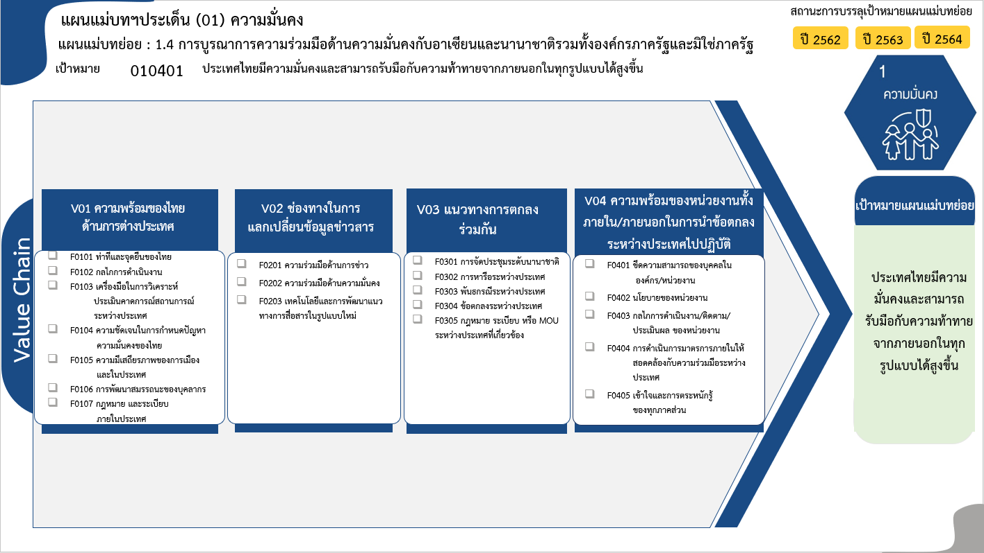
010401F0203 |  | 1 |  | 2 |  |  |  |  | 3
010401V03 |  | 1 | 5 | 5 | 10 | 18 |  |  | 39
010401F0301 |  |  | 2 | 1 | 1 | 4 |  |  | 8
010401F0302 |  |  | 3 | 3 | 6 | 9 |  |  | 21
010401F0303 |  |  |  |  | 1 | 2 |  |  | 3
010401F0304 |  |  |  |  | 1 |  |  |  | 1
010401F0305 |  | 1 |  | 1 | 1 | 3 |  |  | 6
010401V04 | 1 |  | 2 | 4 | 10 | 3 |  |  | 20
010401F0401 |  |  |  |  |  | 1 |  |  | 1
010401F0402 |  |  | 1 | 1 | 10 | 1 |  |  | 13
010401F0403 | 1 |  | 1 | 2 |  | 1 |  |  | 5
18 โครงการ
010401F0404 |  |  |  | 1 |  |  |  |  | 1
12 โครงการ
11 โครงการ
8 โครงการ
1 โครงการ
010401F0405
13 โครงการ
3 โครงการ
21 โครงการ
13 โครงการ
ไม่สอดคล้องกับ V และ F ใด |  |  | 1 | 1 |  |  |  |  | 2
3 โครงการ
3 โครงการ
1 โครงการ
F00 |  |  | 1 | 1 |  |  |  |  | 2
6 โครงการ
5 โครงการ
จำนวนโครงการ | 1 | 2 | 12 | 34 | 40 | 43 | 1 |  | 133
9 โครงการ
0 โครงการ
1 โครงการ
1 โครงการ

2 โครงการ
0 โครงการ
รวม 27 โครงการ
รวม 20 โครงการ
รวม 45 โครงการ
รวม 39 โครงการ

รวมทั้งสิ้น 131 โครงการ

 |  |  |  |  |  |  |  |  |  | หมายเหตุ: () หมายถึง โครงการเพื่อขับเคลื่อนการบรรลุเป้าหมายตามยุทธศาสตร์ชาติ ประจำปีงบประมาณ พ.ศ. 2566
โครงการที่ไม่สอดคล้องกับองค์ประกอบและปัจจัยใดของเป้าหมายแผนแม่บทย่อย จำนวน 2 โครงการ

4.รวม
โครงการภายใต้เป้าหมายแผนแม่บทย่อย : 010401 ประเทศไทยมีความมั่นคงและสามารถรับมือกับความท้าทายจากภายนอกในทุกรูปแบบได้สูงขึ้น
กรุณา Log in เข้าระบบ eMENSCR ก่อนดำเนินการ Click ที่ link โครงการนั้น ๆ
หมายเหตุ : หากไม่ Login จะไม่สามารถดูรายละเอียดโครงการได้
โครงการที่ปรากฎเป็นโครงการที่ผ่านการอนุมัติจากผู้บริหาร (M7) ของหน่วยงานเท่านั้น (ข้อมูล ณ เดือนมีนาคม 2565)

ชื่อโครงการ | ปีงบประมาณ | วันที่เริ่มต้นโครงการ | วันที่สิ้นสุดโครงการ | หน่วยงานระดับกองหรือเทียบเท่า | หน่วยงานระดับกรมหรือเทียบเท่า | หน่วยงานระดับกระทรวงหรือเทียบเท่า | ประเภทโครงการ | องค์ประกอบ | ปัจจัย
โครงการพัฒนาแผนกฉุกเฉินโรงพยาบาลทวาย สาธารณรัฐแห่งสหภาพเมียนมา (ส่วนให้ฯ 1) | 2560 | กุมภาพันธ์ 2560 | กันยายน 2564 | ภารกิจให้ความร่วมมือเพื่อการพัฒนากับต่างประเทศ | กรมความร่วมมือระหว่างประเทศ | กระทรวงการต่างประเทศ |  | 010401V04 | 010401F0403
โครงการขยายความร่วมมือ MOU ระหว่างประเทศ | 2561 | ตุลาคม 2560 | กันยายน 2561 | คณะเทคโนโลยีการเกษตร | มหาวิทยาลัยเทคโนโลยีราชมงคลธัญบุรี | กระทรวงการอุดมศึกษา วิทยาศาสตร์ วิจัยและนวัตกรรม |  | 010401V03 | 010401F0305
การเชื่อมโยงข้อมูลการตรวจคนเข้าเมืองและการตรวจลงตราแบบอิเล็กทรอนิกส์ (E-visa) ตามโครงการเชื่อมโยงและแลกเปลี่ยนข้อมูลระหว่างกระทรวงการต่างประเทศและหน่วยงานที่เกี่ยวข้อง | 2561 | มกราคม 2561 | มีนาคม 2563 | กองยุทธศาสตร์ สำนักงานยุทธศาสตร์ตำรวจ | สำนักงานตำรวจแห่งชาติ | หน่วยงานขึ้นตรงนายกรัฐมนตรี |  | 010401V02 | 010401F0203
งานการลดอาวุธและควบคุมอาวุธตามแบบ | 2562 | ตุลาคม 2561 | กันยายน 2565 | กองความมั่นคงระหว่างประเทศ | สำนักงานสภาความมั่นคงแห่งชาติ | สำนักนายกรัฐมนตรี |  | 010401V04 | 010401F0402
การขับเคลื่อนงานพัฒนาร่วมในอนุภูมิภาค | 2562 | ตุลาคม 2561 | กันยายน 2562 | สำนักยุทธศาสตร์ความมั่นคงกิจการชายแดนและประเทศรอบบ้าน | สำนักงานสภาความมั่นคงแห่งชาติ | สำนักนายกรัฐมนตรี |  | 010401V03 | 010401F0302
ความร่วมมือด้านความมั่นคงระหว่างประเทศ (JWG ไทย - เวียดนาม) | 2562 | ตุลาคม 2561 | กันยายน 2562 | สำนักยุทธศาสตร์ความมั่นคงกิจการชายแดนและประเทศรอบบ้าน | สำนักงานสภาความมั่นคงแห่งชาติ | สำนักนายกรัฐมนตรี |  | 010401V03 | 010401F0302
โครงการแก้ไขปัญหาและพัฒนาจังหวัดชายแดนภาคใต้ | 2562 | ตุลาคม 2561 | กันยายน 2562 |  | สำนักงานปลัดกระทรวงการต่างประเทศ | กระทรวงการต่างประเทศ |  | 010401V01 | 010401F0104
ความร่วมมือกับต่างประเทศเพื่อพัฒนาขีดความสามารถของบุคลากร | 2562 | ตุลาคม 2561 | กันยายน 2562 | กองความร่วมมือระหว่างประเทศ | สำนักงานป้องกันและปราบปรามการฟอกเงิน | หน่วยงานขึ้นตรงนายกรัฐมนตรี |  | 010401V01 | 010401F0106
โครงการแก้ไขปัญหาและพัฒนาจังหวัดชายแดนภาคใต้ | 2562 | ตุลาคม 2561 | กันยายน 2562 |  | สำนักงานปลัดกระทรวงการต่างประเทศ | กระทรวงการต่างประเทศ |  | 0 | F00
การประชุมรัฐมนตรีว่าการกระทรวงการต่างประเทศ CICA อย่างไม่เป็นทางการ (Informal Ministerial Meeting of CICA) | 2562 | กันยายน 2562 | กันยายน 2562 |  | สำนักงานปลัดกระทรวงการต่างประเทศ | กระทรวงการต่างประเทศ |  | 010401V03 | 010401F0301
เยือนอินโดนีเซียเพื่อสร้างเครือข่ายและส่งเสริมความร่วมมือกับหน่วยงานที่เกี่ยวข้อง | 2562 | กันยายน 2562 | ตุลาคม 2562 |  | สำนักงานปลัดกระทรวงการต่างประเทศ | กระทรวงการต่างประเทศ |  | 010401V03 | 010401F0302
ประธานอาเซียน ปี 2562 | 2562 | มกราคม 2562 | ธันวาคม 2562 |  | สำนักงานปลัดกระทรวงการต่างประเทศ | กระทรวงการต่างประเทศ |  | 010401V03 | 010401F0301
กลุ่มโครงการสำคัญภายใต้ค่าใช้จ่ายในการดำเนินภารกิจตามสถานการณ์ความเปลี่ยนแปลงด้านการต่างประเทศ (ไตรมาสที่ 3/2562) | 2562 | เมษายน 2562 | มิถุนายน 2562 |  | สำนักงานปลัดกระทรวงการต่างประเทศ | กระทรวงการต่างประเทศ |  | 010401V01 | 010401F0102
กลุ่มโครงการสำคัญภายใต้ค่าใช้จ่ายในการดำเนินภารกิจตามสถานการณ์ความเปลี่ยนแปลงด้านการต่างประเทศ ((ไตรมาสที่ 4/2562) | 2562 | กรกฎาคม 2562 | กันยายน 2562 |  | สำนักงานปลัดกระทรวงการต่างประเทศ | กระทรวงการต่างประเทศ |  | 010401V01 | 010401F0102
โครงการ/การดำเนินการ: โครงการพัฒนาศูนย์หู จมูก และคอ (Ear Nose Throat – ENT Center) ณ ราชอาณาจักรภูฏาน (ส่วนให้ฯ 1) | 2562 | กรกฎาคม 2562 | กันยายน 2565 | ภารกิจให้ความร่วมมือเพื่อการพัฒนากับต่างประเทศ | กรมความร่วมมือระหว่างประเทศ | กระทรวงการต่างประเทศ |  | 010401V04 | 010401F0403
ซ่อมสร้างผิวจราจรแอสฟัลท์คอนกรีต บ้านใหม่ทุ่งโพธิ์เงิน หมู่ 7 เชื่อมบ้านวังหว้า หมู่ 8 ตำบลป่ากุมเกาะ อำเภอสวรรคโลก จ.สุโขทัย | 2563 | พฤษภาคม 2563 | กันยายน 2563 | แขวงทางหลวงชนบทสุโขทัย | กรมทางหลวงชนบท | กระทรวงคมนาคม |  | 0 | F00
งานการไม่แพร่ขยายอาวุธที่มีอานุภาพทำลายล้างสูง | 2563 | ตุลาคม 2562 | กันยายน 2565 | กองความมั่นคงระหว่างประเทศ | สำนักงานสภาความมั่นคงแห่งชาติ | สำนักนายกรัฐมนตรี |  | 010401V04 | 010401F0402
โครงการกำกับตรวจสอบและประเมินผลตามกฎหมายว่าด้วยการป้องกันและปราบปรามการฟอกเงินและการต่อต้านการสนับสนุนทางการเงินแก่การก่อการร้ายและการสนับสนุนทางการเงินแก่การแพร่ขยายอาวุธที่มีอานุภาพทำลายล้างสูง | 2563 | ตุลาคม 2562 | กันยายน 2563 | กองความร่วมมือระหว่างประเทศ | สำนักงานป้องกันและปราบปรามการฟอกเงิน | หน่วยงานขึ้นตรงนายกรัฐมนตรี |  | 010401V01 | 010401F0107
โครงการการจัดทำรายงานข่าวกรองทางการเงินเชิงยุทธศาสตร์ที่นำไปกำหนดนโยบายและมาตรการ | 2563 | ตุลาคม 2562 | กันยายน 2563 | กองความร่วมมือระหว่างประเทศ | สำนักงานป้องกันและปราบปรามการฟอกเงิน | หน่วยงานขึ้นตรงนายกรัฐมนตรี |  | 010401V01 | 010401F0103
โครงการกำกับดูแลองค์กรไม่แสวงหากำไร/นิติบุคคลตามความเสี่ยง และใช้มาตรการลงโทษที่เหมาะสมกับองค์กรไม่แสวงหากำไร/นิติบุคคลที่ไม่ปฏิบัติตามข้อกำหนดหรือมีพฤติกรรมที่ไม่เหมาะสม | 2563 | ตุลาคม 2562 | กันยายน 2563 | กองความร่วมมือระหว่างประเทศ | สำนักงานป้องกันและปราบปรามการฟอกเงิน | หน่วยงานขึ้นตรงนายกรัฐมนตรี |  | 010401V01 | 010401F0102
Asian Sustainable Development Goal Forum (ASDG Forum) | 2563 | ตุลาคม 2562 | กันยายน 2563 | คณะเศรษฐศาสตร์ | มหาวิทยาลัยเชียงใหม่ | กระทรวงการอุดมศึกษา วิทยาศาสตร์ วิจัยและนวัตกรรม |  | 010401V03 | 010401F0305
โครงการส่งเสริมการเปิดตลาดการค้าเชื่อมต่อประเทศต่างๆ ในภูมิภาค กิจกรรมหลัก : การพัฒนาความสัมพันธ์และความร่วมมือด้านการท่องเที่ยว การค้า การศึกษา กิจกรรมย่อย : เชื่อมความสัมพันธ์สิงขร – มะริด | 2563 | เมษายน 2563 | กันยายน 2563 | ที่ทำการปกครองจังหวัดประจวบคีรีขันธ์ | กรมการปกครอง | กระทรวงมหาดไทย |  | 010401V03 | 010401F0302
การตรวจสอบคุณสมบัติและความเหมาะสมของผู้บริหาร ผู้เป็นเจ้าของ หรือผู้ถือหุ้นใหญ่ของสถาบันการเงิน ตามหลักความเสี่ยง | 2563 | ตุลาคม 2562 | กันยายน 2563 | ฝ่ายกฎหมาย | ธนาคารแห่งประเทศไทย | หน่วยงานอื่นๆ |  | 010401V04 | 010401F0403
การพิจารณาทบทวนกฎหมาย นโยบาย และมาตรการด้านการป้องกันและปราบปรามการฟอกเงินฯ ให้สอดคล้องกับมาตรฐานสากลและสถานการณ์ปัจจุบันและแก้ไข/ปรับปรุง | 2563 | ตุลาคม 2562 | กันยายน 2563 | ฝ่ายกฎหมาย | ธนาคารแห่งประเทศไทย | หน่วยงานอื่นๆ |  | 010401V01 | 010401F0101
การประสานความร่วมมือ เชิงรุกและการตอบสนองข้อมูลด้าน การกำกับตรวจสอบ | 2563 | ตุลาคม 2562 | กันยายน 2563 | ฝ่ายกฎหมาย | ธนาคารแห่งประเทศไทย | หน่วยงานอื่นๆ |  | 010401V02 | 010401F0202
การขับเคลื่อนยุทธศาสตร์การพัฒนาการศึกษาสู่การปฏิบัติระดับภาค ปีงบประมาณ พ.ศ. 2563 | 2563 | ตุลาคม 2562 | กันยายน 2563 | สำนักงานศึกษาธิการภาค 18 (นครสวรรค์) | สำนักงานปลัดกระทรวงศึกษาธิการ | กระทรวงศึกษาธิการ |  | 010401V04 | 010401F0403
โครงการส่งเสริมและเผยแพร่ความจริงที่ถูกต้องเพื่อสนับสนุนการแก้ไขปัญหา ภายใต้แผนงานบูรณาการขับเคลื่อนการแก้ไขปัญหา จชต. (ไตรมาสที่ 3 ปีงบประมาณ 2563) | 2563 | เมษายน 2563 | มิถุนายน 2563 | สำนักนโยบายและแผน | สำนักงานปลัดกระทรวงการต่างประเทศ | กระทรวงการต่างประเทศ |  | 010401V02 | 010401F0201
โครงการเสริมสร้างความร่วมมือกับภาคประชาสังคมและนานาชาติ ภายใต้แผนงานบูรณาการขับเคลื่อนการแก้ไขปัญหา จชต. (ไตรมาสที่ 3 ปีงบประมาณ 2563) | 2563 | เมษายน 2563 | มิถุนายน 2563 | สำนักนโยบายและแผน | สำนักงานปลัดกระทรวงการต่างประเทศ | กระทรวงการต่างประเทศ |  | 010401V02 | 010401F0202
โครงการส่งเสริมและเผยแพร่ความจริงที่ถูกต้องเพื่อสนับสนุนการแก้ไขปัญหา (โครงการตามแผนงานบูรณาการขับเคลื่อน การแก้ไขปัญหา จชต.) (ไตรมาสที่ 4 ปีงบประมาณ 2563) | 2563 | กรกฎาคม 2563 | กันยายน 2563 | สำนักนโยบายและแผน | สำนักงานปลัดกระทรวงการต่างประเทศ | กระทรวงการต่างประเทศ |  | 010401V02 | 010401F0201
โครงการเสริมสร้างความร่วมมือกับภาคประชาสังคมและนานาชาติ (โครงการตามแผนงานบูรณาการขับเคลื่อน การแก้ไขปัญหา จชต.) (ไตรมาสที่ 4 งบประมาณ 2563) | 2563 | กรกฎาคม 2563 | กันยายน 2563 | สำนักนโยบายและแผน | สำนักงานปลัดกระทรวงการต่างประเทศ | กระทรวงการต่างประเทศ |  | 010401V02 | 010401F0202
การขับเคลื่อนงานพัฒนาร่วมในอนุภูมิภาค | 2563 | ตุลาคม 2562 | กันยายน 2563 | สำนักยุทธศาสตร์ความมั่นคงกิจการชายแดนและประเทศรอบบ้าน | สำนักงานสภาความมั่นคงแห่งชาติ | สำนักนายกรัฐมนตรี |  | 010401V03 | 010401F0302
ความร่วมมือด้านความมั่นคงระหว่างประเทศ (JWG ไทย - เวียดนาม) | 2563 | ตุลาคม 2562 | กันยายน 2563 | สำนักยุทธศาสตร์ความมั่นคงกิจการชายแดนและประเทศรอบบ้าน | สำนักงานสภาความมั่นคงแห่งชาติ | สำนักนายกรัฐมนตรี |  | 010401V03 | 010401F0302
โครงการเสริมสร้างความร่วมมือกับภาคประชาสังคมและนานาชาติ (ไตรมาสที่ 1/2563) | 2563 | ตุลาคม 2562 | กันยายน 2563 |  | สำนักงานปลัดกระทรวงการต่างประเทศ | กระทรวงการต่างประเทศ |  | 010401V01 | 010401F0104
โครงการส่งเสริมและเผยแพร่ความจริงที่ถูกต้องเพื่อสนับสนุนการแก้ไขปัญหา (ไตรมาสท่ี่ 1/2563) | 2563 | ตุลาคม 2562 | กันยายน 2563 |  | สำนักงานปลัดกระทรวงการต่างประเทศ | กระทรวงการต่างประเทศ |  | 010401V02 | 010401F0201
...

